¿Cómo filtrar
¿Cómo filtrar?

Selecciona el Objetivo de la Agenda Urbana que te interesa para ver qué programas contribuyen a ese objetivo
* Si seleccionas más de uno, en al lista verás los programas que contribuyen a todos los objetivos seleccionados
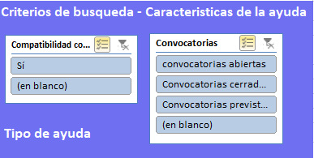
Puedes seleccionar también otras caracteristicas de la ayuda que te interesen
*Puedes seleccionar varias opciones por ejemplo: puedes elegir ver los programas que tienen convocatorias abiertas o previstas

Para borrar los filtros y reiniciar la búsqueda, haz click en el icono "borrar filtros" en cada opción

